Hoja 1
Nombre emisora | Frecuencia operación | Ancho de banda señal recibida adjunte evidencia de la medida | ¿Contiene la señal L+R? (SI/NO) | ¿Contiene señal piloto? (SI/NO) | ¿Contiene la Señal L-R? (SI/NO) | ¿Contiene la señal RBDS? (SI/NO) | ¿La emisora se encuentra registrada? indique el distintivo asignado | Imagen de evidencia de la señal demodulada donde identifique cada uno de sus caracteristicas (deben editar la imagen captada del computador e identificar los nombres de las componentes de la señal) | Clase de estacion | CLASE DE EMISORA | ANCHO DE BANDA
LA FM | 99.7 Mhz | 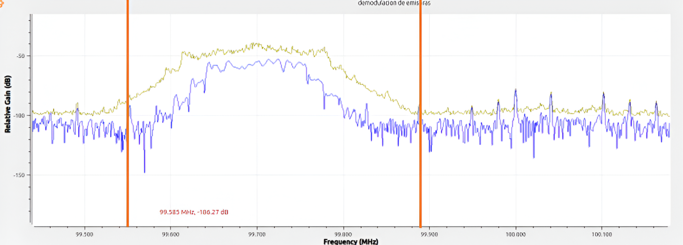 | SI | SI | SI | SI | HJDY |  | COMERCIAL | B | 330kHz
W radio | 90.7 M |  | Si | Si | Si | Si | HJQ72 |  | Comercial | B | 260kHz
Policia nacional dé Bucaramanga | 91.7 M |  | Si | Si | No | No | HJ093 | 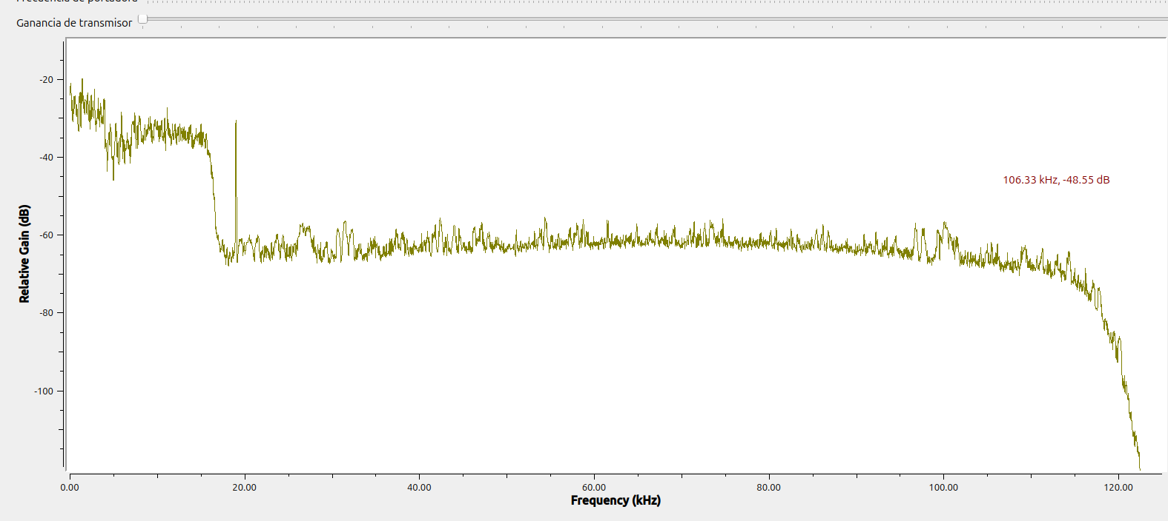 | Interes publico | B | 220kHz
Radionica | 92.3 M |  | No | Si | Si | No | HJZM | 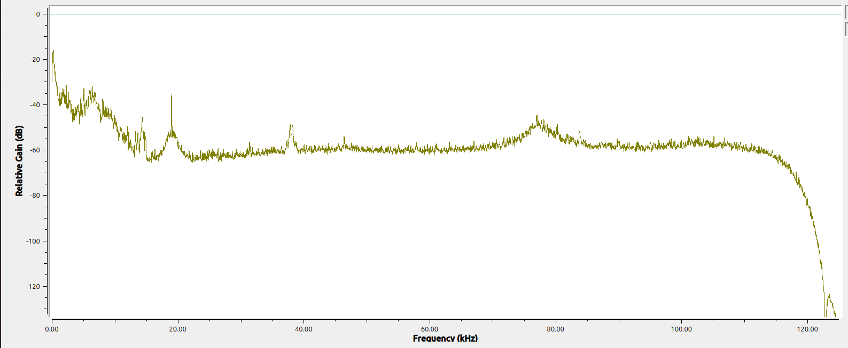 | Interes publico | C | 160kHz
Colombia estereo | 92.9 M |  | Si | Si | No | Si | HJA87 | 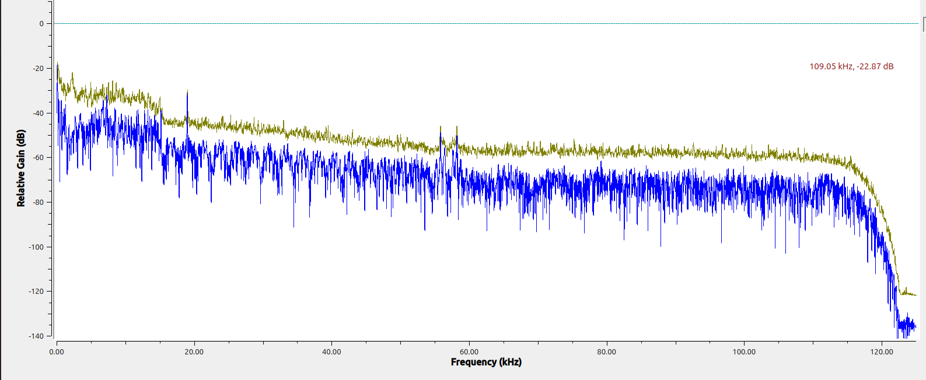 | Interes publico | A | 420kHz
Emisora comunitaria la brujula | 93.4 M |  | SI | SI | SI | SI | HJU94 |  | Comunitaria | D | 250kHz
Radio nacional de Colombia | 93.7M |  | SI | SI | NO | NO | HJP41 |  | Interes publico | C | 170kHz
Tropicana | 95.7M |  | SI | SI | Si | Si | HJNH | 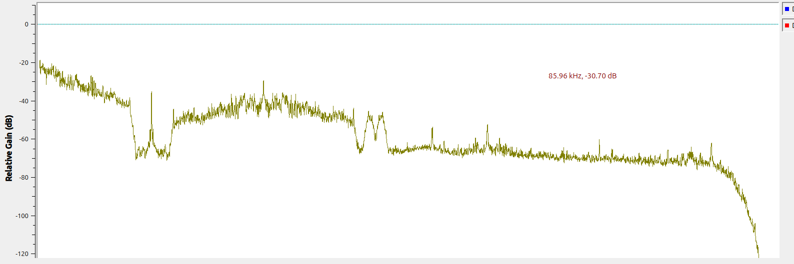 | Comercial | B | 140kHz
Santo Tomás estereo | 96.2M |  | SI | Si | No | No | HJB91 |  | Interes público | B | 160kHz
No registrada | 96.9M |  | SI | SI | SI | SI |  |  |  |  | 220kHz
Radio olímpica F.M estereo | 97.7M |  | SI | SI | SI | No | HJP23 |  | Comercial | C | 110kHz
No registrada | 98.5M |  | SI | SI | Si | SI |  |  |  |  | 310kHz
Caracol | 99.2M |  | SI | SI | SI | SI | HJP29 |  | Comercial | C | 200kHz

